保留金解除に伴うQ＆A
Ⅰ． | 出来高調書の書式改定（数式変更）について

 | 保留金解除に伴い、労務・外注区分をドロップリスト式に変更しました。
 | 新調書は 東急リニューアルホームページ → 協力会社用指定書類 → 出来高調書 から ダウンロードしてください。

 | ※ 旧書式をそのまま使用する事も可能ですが、Ⅱ以下記載にある数式の注意が必要ですので、
 | お手数ですが新書式に変更いただけます様お願いいたします。

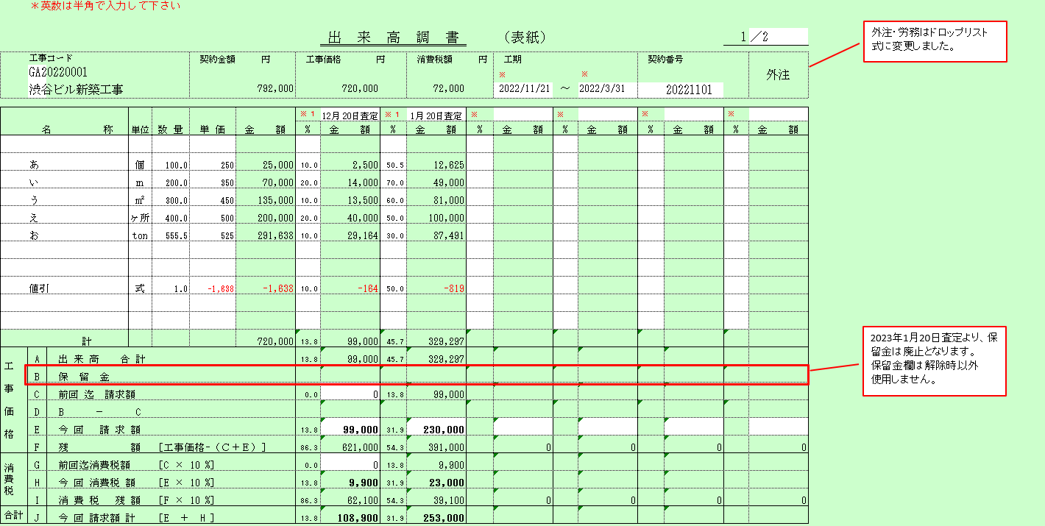

Ⅱ． | 保留金の解除時の出来高調書記載方法
 | １．旧書式の場合
 | 1月20日査定にて、出来高調書の[B A×90％］欄に出来高合計欄の金額と同じ金額を記載ください。

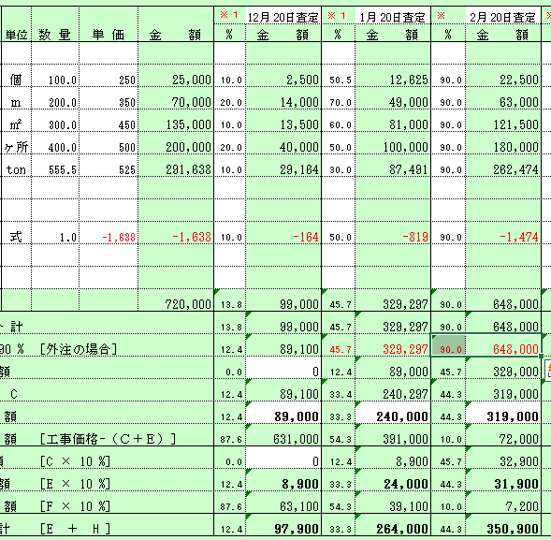

1月20日査定月のA×90％欄に出来高合計と同じ数値を記入して下さい。

 | ※既存の出来高調書をそのまま使用する場合についての注意点
 | 2月20日以降も同様に[B A×90％］欄に出来高合計欄の金額と同じ金額を記載ください。

2月20日査定以降もA×90％欄に出来高合計と同じ数値を記入し続けてください。

 | ２，新書式の場合
 | 前回査定欄にそれまでの累計出来高を記載ください。
 | 前回査定欄の[B A×90％］欄に出来高合計×90％を記載。[今回請求額欄］に累計の請求額を記載ください。

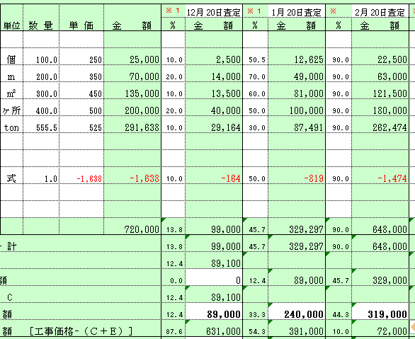

前月の累計出来高を記載ください。

前月迄の累計出来高×90％を入力してください。
新書式では、
1月20日査定以降出来高を
通常通り記載ください。
自動計算で記載されます。

前月迄の累計請求金額を記載ください。

 | ３．過去累計保留金があり、当月出来高請求が無い場合
 | 当月査定欄に前回迄累計出来高を記載してください。

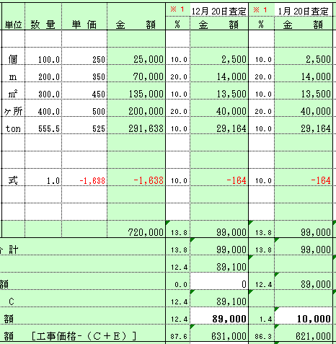

前月迄の累計金額を記載ください。

当月出来高査定額を前回累計と同じ金額を入れてください。
新書式だと、今回請求額に
保留金額が記載されます。尚、旧書式の場合は、A×90％欄に出来高合計と同じ数値を記入して下さい。

表紙（鏡）記載例
＊英数は半角で入力して下さい
日付は【yyyy/mm/dd】形式で入力して下さい……※ １
外注・労務はドロップリスト式に変更しました。
 |  |  |  |  |  |  |  | 出 来 高 調 書 |  |  |  | （表紙） |  |  |  |  | 1 | ／2 | 0

※ １
※ １
 | 工事コード |  |  |  | 契約金額 円 |  | 工事価格 円 |  |  | 消費税額 円 |  | 工期 |  |  | 契約番号 |  |  | 外注
 | GR22220001
 | 渋谷ビル改修工事 |  |  |  |  | 792,000 |  | 720,000 |  | 72,000 |  | 2022-11-21 | ～ | 2023-03-31 |  | 20221101

※ １
※ １
※ １
※ １
※ １
※ １
 |  |  |  |  |  |  |  | 2022-01-20 |  | 2022-02-20
 | 名 称 |  | 単位 | 数 量 | 単 価 | 金 額 | % | 金 額 | % | 金 額 | % | 金 額 | % | 金 額 | % | 金 額 | % | 金 額

 | あ |  | 個 | 100.0 | 250 | 25,000 | 10.0 | 2,500 | 50.5 | 12,625
 | い |  | ｍ | 200.0 | 350 | 70,000 | 20.0 | 14,000 | 70.0 | 49,000
 | う |  | ㎡ | 300.0 | 450 | 135,000 | 10.0 | 13,500 | 60.0 | 81,000
 | え |  | ヶ所 | 400.0 | 500 | 200,000 | 20.0 | 40,000 | 50.0 | 100,000
 | お |  | ton | 555.5 | 525 | 291,638 | 10.0 | 29,164 | 30.0 | 87,491

 | 値引 |  | 式 | 1.0 | (1,638) | (1,638) | 10.0 | (164) | 50.0 | (819)

2023年1月20日査定より、保留金は廃止となります。
保留金欄は解除時以外
使用しません。
工 事 価 格
 |  | 計 |  |  |  | 720,000 | 13.8 | 99,000 | 45.7 | 329,297 |  | 0 |  | 0 |  | 0 |  | 0
 | A | 出 来 高 合 計 |  |  |  |  | 13.8 | 99,000 | 45.7 | 329,297 | 0.0 | 0 | 0.0 | 0 | 0.0 | 0 | 0.0 | 0
 | B | 保 留 金
 | C | 前回 迄 請求額 |  |  |  |  | 0.0 | 0 | 13.8 | 99,000 | 0.0 | 0 | 0.0 | 0 | 0.0 | 0 | 0.0 | 0
 | D | B － C
 | E | 今 回 請 求 額 |  |  |  |  | 13.8 | 99,000 | 31.9 | 230,000 | 0.0 | 0 | 0.0 | 0 | 0.0 | 0 | 0.0 | 0
 | F | 残 額 |  | ［工事価格-（Ｃ＋Ｅ）］ |  |  | 86.3 | 621,000 | 54.3 | 391,000 | 0.0 | 0 | 0.0 | 0 | 0.0 | 0 | 0.0 | 0
消費税
 | G | 前回迄消費税額 |  | ［C × 10 %］ |  |  | 0.0 | 0 | 13.8 | 9,900 | 0.0 | 0 | 0.0 | 0 | 0.0 | 0 | 0.0 | 0
 | H | 今 回 消費税 額 |  | ［E × 10 %］ |  |  | 13.8 | 9,900 | 31.9 | 23,000 | 0.0 | 0 | 0.0 | 0 | 0.0 | 0 | 0.0 | 0
 | I | 消 費 税 残 額 |  | ［F × 10 %］ |  |  | 86.3 | 62,100 | 54.3 | 39,100 | 0.0 | 0 | 0.0 | 0 | 0.0 | 0 | 0.0 | 0
合計 | J | 今 回 請求額 計 |  | ［E ＋ H ］ |  |  | 13.8 | 108,900 | 31.9 | 253,000 | 0.0 | 0 | 0.0 | 0 | 0.0 | 0 | 0.0 | 0

 |  |  |  |  |  |  |  |  |  |  |  |  |  |  | 作業所承認印

 |  | 協力会社名 | □□□建設(株)
 | 共2001建原価 5

内訳 記入例
＊英数は半角で入力して下さい
日付は【yyyy/mm/dd】形式で入力して下さい……※ １

工事コード
GA20220001 |  |  |  |  |  |  | 出 来 高 調 書 |  |  |  | （内訳） |  |  |  |  | 2 | ／2 | 0
渋谷ビル新築工事
※ １
※ １
※ １
※ １
※ １
※ １
 |  |  |  |  |  |  | 2022-01-20 |  | 2022-02-20
名 称 |  | 単位 | 数 量 | 単 価 | 金 額 | % | 金 額 | % | 金 額 | % | 金 額 | % | 金 額 | % | 金 額 | % | 金 額

あ |  | 個 | 100.0 | 250 | 25,000 | 10.0 | 2,500 | 50.5 | 12,625
い |  | ｍ | 200.0 | 350 | 70,000 | 20.0 | 14,000 | 70.0 | 49,000
う |  | ㎡ | 300.0 | 450 | 135,000 | 10.0 | 13,500 | 60.0 | 81,000
え |  | ヶ所 | 400.0 | 500 | 200,000 | 20.0 | 40,000 | 50.0 | 100,000
お |  | ton | 555.5 | 525 | 291,638 | 10.0 | 29,164 | 30.0 | 87,491

値引 |  | 式 | 1.0 | -1,638 | -1,638 | 10.0 | -164 | 50.0 | -819

ページ 小計 |  |  |  |  | 720,000 |  | 99,000 |  | 329,297 |  | 0 |  | 0 |  | 0 |  | 0

 | 協力会社名 | □□□建設(株)
共2001建原価 5

表紙（鏡）（消費税10％)
＊英数は半角で入力して下さい
日付は【yyyy/mm/dd】形式で入力して下さい……※ １
 |  |  |  |  |  |  |  | 出 来 高 調 書 |  |  |  | （表紙） |  |  |  |  | 1 | ／2 | 0

 | 工事コード |  |  |  | 契約金額 円 |  | 工事価格 円 |  |  | 消費税額 円 |  | 工期 |  |  | 契約番号
※ １
※ １
 |  |  |  |  |  | 0 |  | 0 |  | 0 |  |  | ～

※ １
※ １
※ １
※ １
※ １
※ １
 | 名 称 |  | 単位 | 数 量 | 単 価 | 金 額 | % | 金 額 | % | 金 額 | % | 金 額 | % | 金 額 | % | 金 額 | % | 金 額

工 事 価 格
 |  | 計 |  |  |  | 0 |  | 0 |  | 0 |  | 0 |  | 0 |  | 0 |  | 0
 | A | 出 来 高 合 計 |  |  |  |  | 0.0 | 0 | 0.0 | 0 | 0.0 | 0 | 0.0 | 0 | 0.0 | 0 | 0.0 | 0
 | B | 保 留 金
 | C | 前回 迄 請求額 |  |  |  |  |  | 0 | 0.0 | 0 | 0.0 | 0 | 0.0 | 0 | 0.0 | 0 | 0.0 | 0
 | D | B － C
 | E | 今 回 請 求 額 |  |  |  |  | 0.0 | 0 | 0.0 | 0 | 0.0 | 0 | 0.0 | 0 | 0.0 | 0 | 0.0 | 0
 | F | 残 額 |  | ［工事価格-（Ｃ＋Ｅ）］ |  |  | 0.0 | 0 | 0.0 | 0 | 0.0 | 0 | 0.0 | 0 | 0.0 | 0 | 0.0 | 0
消費税
 | G | 前回迄消費税額 |  | ［C × 10 %］ |  |  | 0.0 | 0 | 0.0 | 0 | 0.0 | 0 | 0.0 | 0 | 0.0 | 0 | 0.0 | 0
 | H | 今 回 消費税 額 |  | ［E × 10 %］ |  |  | 0.0 | 0 | 0.0 | 0 | 0.0 | 0 | 0.0 | 0 | 0.0 | 0 | 0.0 | 0
 | I | 消 費 税 残 額 |  | ［F × 10 %］ |  |  | 0.0 | 0 | 0.0 | 0 | 0.0 | 0 | 0.0 | 0 | 0.0 | 0 | 0.0 | 0
合計 | J | 今 回 請求額 計 |  | ［E ＋ H ］ |  |  | 0.0 | 0 | 0.0 | 0 | 0.0 | 0 | 0.0 | 0 | 0.0 | 0 | 0.0 | 0

 |  |  |  |  |  |  |  |  |  |  |  |  |  |  | 作業所承認印

 |  | 協力会社名 | □□□建設(株)
 | 共2001建原価 5

内訳
＊英数は半角で入力して下さい
日付は【yyyy/mm/dd】形式で入力して下さい……※ １

工事コード
 |  |  |  |  |  |  | 出 来 高 調 書 |  |  |  | （内訳） |  |  |  |  | 2 |  | 0

※ １
※ １
※ １
※ １
※ １
※ １
名 称 |  | 単位 | 数 量 | 単 価 | 金 額 | % | 金 額 | % | 金 額 | % | 金 額 | % | 金 額 | % | 金 額 | % | 金 額

ページ 小計 |  |  |  |  | 0 |  | 0 |  | 0 |  | 0 |  | 0 |  | 0 |  | 0

 | 協力会社名
共2001建原価 5

表紙（鏡） 手書用 (消費税10%)
 |  |  |  |  |  |  |  | 出 来 高 調 書 |  |  |  | （表紙） |  |  |  |  | 1 | ／ | 0

 | 工事コード |  |  |  | 契約金額 円 |  | 工事価格 円 |  |  | 消費税額 円 |  | 工期 |  |  | 契約番号 |  |  | 外注

 |  |  |  |  |  |  |  |  |  |  |  |  | ～

 |  |  |  |  |  |  | 月 日査定 |  | 月 日査定 |  | 月 日査定 |  | 月 日査定 |  | 月 日査定 |  | 月 日査定
 | 名 称 |  | 単位 | 数 量 | 単 価 | 金 額 | % | 金 額 | % | 金 額 | % | 金 額 | % | 金 額 | % | 金 額 | % | 金 額

工 事 価 格
 |  | 計 |  |  |  | 0 |  | 0 |  | 0 |  | 0 |  | 0 |  | 0 |  | 0
 | A | 出 来 高 合 計
 | B | 保 留 金
 | C | 前回 迄 請求額
 | D | B － C
 | E | 今 回 請 求 額
 | F | 残 額 |  | ［工事価格-（Ｃ＋Ｅ）］
消費税
 | G | 前回迄消費税額 |  | ［C × 10 %］
 | H | 今 回 消費税 額 |  | ［E × 10 %］
 | I | 消 費 税 残 額 |  | ［F × 10 %］
合計 | J | 今 回 請求額 計 |  | ［E ＋ H ］

 |  |  |  |  |  |  |  |  |  |  |  |  |  |  | 作業所承認印

 |  | 協力会社名
 | 共2001建原価 5

